상품제안서
송월 프리미엄 디퓨저세트 (호텔 톤40 2매 + 코코도르 200ml 1개) | 상품코드: F24616

 |  |  |  |  |  |  | 02-412-0044 | www.easy1.co.kr
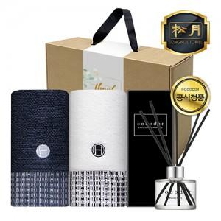

【상세/제작정보】

【인쇄/포장옵션】 | 실크, 자수 / 포장불가능

【공급단가】 | 수량 | 50~ | 100~ | 500~ | 1,000~ | 2,000~
*VAT별도 | 단가 | 19,370원 | 19,070원 | 18,620원 | 17,880원 | 17,130원

【상품 URL】 | https://easy1.co.kr:443/src/goods_detail.php?gdno=24616

